J4
ZHEJINAG BOSUER MOTION APPARATUS CO.,LTD.
SPARE PART CATALOGUE -MODEL: Z6[J4]
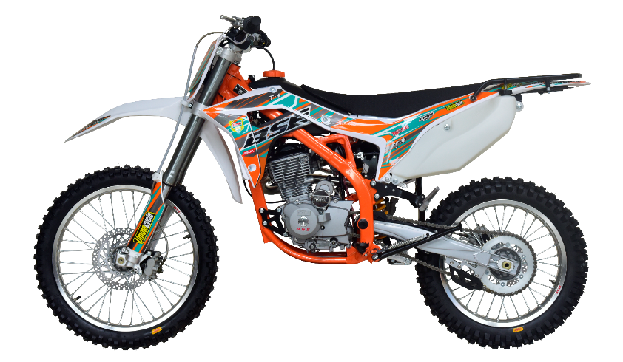

IMPORTANT REMARKS:
1.Formulas have been set in this sheet.Please do not change any content or format,otherwise it will take long time for us to confirm.
2."QTY" means the qty of spare parts included in the respective kit."ORDER QTY" means the qty of spare parts you want to order,which needs to be filled in the blank.
3.If you need additional spare parts,please fill in the blanks "SPECIFICATION" ,"ENGLISH NAME",and "ORDER QTY" in the "ADDITIONAL SPARE PARTS REQUIRED"column.
4.(For BSE ref. only)本清单配件状态根据订单号：2018Q42
5.更新日期：2018-11-10

DIAGRAM | ENGINE
 | POS. | ERP CODE | CHINESE NAME | SPECIFICATION | ENGLISH NAME | UNIT | 采购成本(元) | QTY | UNIT PRICE (EX WORKS) | ORDER QTY | TOTAL AMOUNT | REMARKS
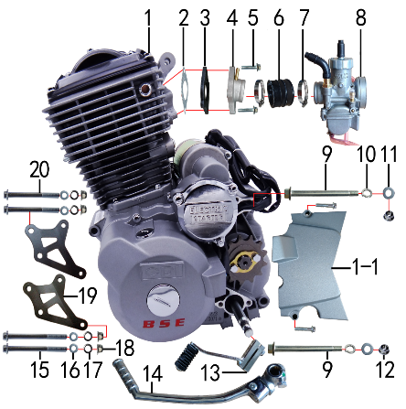 | 1 | L.TY223.20 | TY223发动机 | 精品单排国五档轻离合三代一体缸盖用 欧I外加堵(赛车)长轴 钝化有启 边盖修圆 520x13T 电转无进 缸头盖黑色 两侧BSE填红 | engine | 台 |  | 1 |  |  | $0.00
 | 1-1 | 1.137.0310 | 发动机左后边盖 | TY 精品款(修圆) | cover chain | 个 |  | 1 |  |  | $0.00
 | 2 | 1.008.0050 | 进气管纸垫 | CG机孔距62 | intake manifold gasket | 个 |  | 1 |  |  | $0.00
 | 3 | 1.007.0050 | 进气管胶木垫 | CG孔距62内孔φ30 | composite plastic spacer | 个 |  | 1 |  |  | $0.00
 | 4 | 1.004.0305 | 进气管 | JQ-38HB 抛丸(配PE带负压嘴) | intake manifold | 个 |  | 1 |  |  | $0.00
 | 5 | 7.010.0040 | 六角法兰面螺栓 | M6*25蓝白锌 | bolt | 个 |  | 2 |  |  | $0.00
 | 6 | 1.016.0271 | 化油器接口 | BSE-J2 | connector of Carburetor | 个 |  | 1 |  |  | $0.00
 | 7 | 1.030.0082 | 不锈钢抱箍 | Φ35-51 宽度10mm | stainless hoop | 个 |  | 2 |  |  | $0.00
 | 8 | 1.016.0305 | 化油器 | 中源PE28-J1 手调怠速(拉线风门)配TY223 ZS250主120# 怠40# | carburetor | 个 |  | 1 |  |  | $0.00
 | 9 | 7.010.0610 | 发动机下吊挂六角法兰面螺栓 | M10*1.25*117蓝白锌(特制)10.9级 J1/J5 | bolt | 个 |  | 2 |  |  | $0.00
 | 10 | 7.220.0030 | 弹簧垫圈 | Φ10 白锌 | spring washer | 个 |  | 2 |  |  | $0.00
 | 11 | 7.210.0130 | 平垫圈 | Φ10*Φ18*1.5镀锌 | flat washer | 个 |  | 2 |  |  | $0.00
 | 12 | 7.140.0030 | 全金属六角法兰面锁紧螺母(GB6187) | M10*1.25蓝白锌（自锁） | nut | 个 |  | 2 |  |  | $0.00
 | 13 | 1.001.0230 | 挂档杆 | T9电镀(BT-0E#) | gear shift lever | 根 |  | 1 |  |  | $0.00
 | 14 | 1.002.0100 | 启动杆 | 宗申88# CB.CG (DX电镀) | kick start lever | 根 |  | 1 |  |  | $0.00
 | 15 | 7.010.0250 | 六角法兰面螺栓 | M8*95蓝白锌 | bolt | 个 |  | 2 |  |  | $0.00
 | 16 | 7.220.0020 | 弹簧垫圈 | Φ8 白锌 | spring washer | 个 |  | 4 |  |  | $0.00
 | 17 | 7.210.0080 | 平垫圈 | Φ8*Φ16镀锌 | flat washer | 个 |  | 4 |  |  | $0.00
 | 18 | 7.140.0020 | 全金属六角法兰面锁紧螺母(GB6187) | M8蓝白锌（自锁） | nut | 个 |  | 4 |  |  | $0.00
 | 19 | 3.530.0160 | 吊片 | 新J1发动机前(左右) 黑色 | hanger part | 付 |  | 1 |  |  | $0.00
 | 20 | 7.010.0235 | 六角法兰面螺栓 | M8*85蓝白锌 | bolt | 个 |  | 2 |  |  | $0.00

DIAGRAM | EXHAUST SYSTEM
 | POS. | ERP CODE | CHINESE NAME | SPECIFICATION | ENGLISH NAME | UNIT | 采购成本(元) | QTY | UNIT PRICE (EX WORKS ) | ORDER QTY | TOTAL AMOUNT | REMARKS
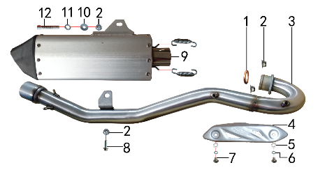 | 1 | 1.087.0020 | 排气管密封圈 | 200CC无石棉 | seal ring | 个 |  | 1 |  |  | $0.00
 | 2 | 7.140.0020 | 全金属六角法兰面锁紧螺母(GB6187) | M8蓝白锌（自锁） | nut | 个 |  | 4 |  |  | $0.00
 | 3 | 1.086.0640 | 排气管 | 新J1不锈钢(口径配J1筒 焊MOJO防烫片螺母) | exhaust pipe | 根 |  | 1 |  |  | $0.00
 | 4 | 1.081.0080 | 防烫片 | 自制MOJO抛丸 不锈钢(304) | heat pipe | 个 |  | 1 |  |  | $0.00
 | 5 | 7.210.0040 | 平垫圈 | Φ6*Φ12镀锌 | flat washer | 个 |  | 2 |  |  | $0.00
 | 6 | 7.220.0010 | 弹簧垫圈 | Φ6 白锌 | spring washer | 个 |  | 2 |  |  | $0.00
 | 7 | 7.060.0020 | 内六角平圆头螺钉 | M6*10蓝白锌 | screw | 个 |  | 2 |  |  | $0.00
 | 8 | 7.010.0140 | 六角法兰面螺栓 | M8*25蓝白锌 | bolt | 个 |  | 1 |  |  | $0.00
 | 9 | 1.085.1040 | 排气筒 | 新J1铝氧化银(我司提供三角胶木头)含拉簧 | muffler | 个 |  | 1 |  |  | $0.00
 | 10 | 7.210.0090 | 平垫圈 | Φ8*Φ22镀锌 | flat washer | 个 |  | 1 |  |  | $0.00
 | 11 | 7.220.0020 | 弹簧垫圈 | Φ8 白锌 | spring washer | 个 |  | 1 |  |  | $0.00
 | 12 | 7.120.0080 | 不锈钢内六角 | M8*50 | screw | 个 |  | 1 |  |  | $0.00

DIAGRAM | TRIPLE CLAMP SYSTEM
 | POS. | ERP CODE | CHINESE NAME | SPECIFICATION | ENGLISH NAME | UNIT | 采购成本(元) | QTY | UNIT PRICE (EX WORKS ) | ORDER QTY | TOTAL AMOUNT | REMARKS
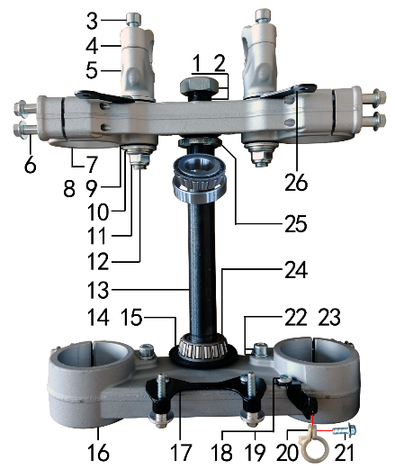 | 1 | 7.210.0270 | 平垫圈 | Φ23*Φ35*1.5镀锌 | flat washer | 个 |  | 1 |  |  | $0.00
 | 2 | 7.180.0070 | 六角螺母 | M22镀白锌(30*12*22*1) | nut | 个 |  | 1 |  |  | $0.00
 | 3 | 7.070.0170 | 内六角圆柱头螺钉 | M8*30蓝白锌 | screw | 个 |  | 4 |  |  | $0.00
 | 4 | 4.080.0280 | 上压块 | MOJO-250(单孔) Φ28.8 亚光银色 | handle bar holder upper | 块 |  | 2 |  |  | $0.00
 | 5 | 4.090.0300 | 下压块 | MOJO-250(单孔) Φ28.8 亚光银色 | handle bar holder down | 块 |  | 2 |  |  | $0.00
 | 6 | 7.010.0172 | 六角法兰面螺栓 | M8*40蓝白锌(联板安装特制) | bolt | 个 |  | 8 |  |  | $0.00
 | 7 | 4.060.0310 | 上联板 | MOJO-250 Φ53*192亚光银色 轴孔φ23款 | upper clamp | 块 |  | 1 |  |  | $0.00
 | 8 | 7.210.0340 | 台阶垫圈 | Φ26*Φ30*3镀白锌(BSE250压块专用) | step washers down rise | 个 |  | 4 |  |  | $0.00
 | 9 | 3.250.0030 | 橡胶缓冲块 | 锥度BSE250方向器 | rubber cushion down riser | 只 |  | 4 |  |  | $0.00
 | 10 | 7.210.0180 | 平垫圈 | Φ12*Φ24*1.5镀锌 | flat washer | 个 |  | 2 |  |  | $0.00
 | 11 | 7.140.0040 | 全金属六角法兰面锁紧螺母(GB6187) | M12*1.25蓝白锌（自锁） | nut | 个 |  | 2 |  |  | $0.00
 | 12 | 7.020.0100 | 下压块安装螺栓 | M12*1.25*72蓝白锌(铣平) | bolt | 个 |  | 2 |  |  | $0.00
 | 13 | 4.100.0100 | 方向轴 | BSK(278mm空心)调质HRC28-35 | steering axle | 根 |  | 1 |  |  | $0.00
 | 14 | 7.280.0021 | 防尘盖 | J系列上下胶垫 内孔26 | rubber cover | 个 |  | 2 |  |  | $0.00
 | 15 | 7.210.0301 | 平垫圈 | Φ25*Φ38*1镀锌 | flat washer | 个 |  | 1 |  |  | $0.00
 | 16 | 4.070.0280 | 下联板 | MOJO-250 Φ58.5*192亚光银色 轴孔φ27款 | down clamp | 块 |  | 1 |  |  | $0.00
 | 17 | 3.520.0085 | 记分牌支架 | 高配J6下 配CNC方向器 黑色 | number plate bracket | 个 |  | 1 |  |  | $0.00
 | 18 | 7.060.0020 | 内六角平圆头螺钉 | M6*10蓝白锌 | screw | 个 |  | 5 |  |  | $0.00
 | 19 | 3.750.0210 | 油管卡扣支架 | 高配J6 配CNC方向器 黑色 | oil pipe buckle bracket | 个 |  | 1 |  |  | $0.00
 | 20 | 7.430.0090 | 卡扣 | BSE250前刹车线 本色 | buckle plastic | 个 |  | 1 |  |  | $0.00
 | 21 | 7.010.0020 | 六角法兰面螺栓 | M6*16蓝白锌 | bolt | 个 |  | 1 |  |  | $0.00
 | 22 | 7.070.0140 | 内六角圆柱头螺钉 | M8*16蓝白锌 | screw | 个 |  | 2 |  |  | $0.00
 | 23 | 7.220.0020 | 弹簧垫圈 | Φ8 白锌 | spring washer | 个 |  | 2 |  |  | $0.00
 | 24 | 7.350.0080 | 锥度轴承 | Φ25*Φ52(30205) | bearing | 个 |  | 2 |  |  | $0.00
 | 25 | 7.270.0010 | 锁紧螺母 | 六槽M25*1*7 蓝白锌 | nut | 个 |  | 1 |  |  | $0.00
 | 26 | 3.520.0080 | 记分牌支架 | 高配J6上 配CNC方向器 黑色 | number plate bracket | 个 |  | 2 |  |  | $0.00

DIAGRAM | FRAME SYSTEM
 | POS. | ERP CODE | CHINESE NAME | SPECIFICATION | ENGLISH NAME | UNIT | 采购成本(元) | QTY | UNIT PRICE (EX WORKS ) | ORDER QTY | TOTAL AMOUNT | REMARKS
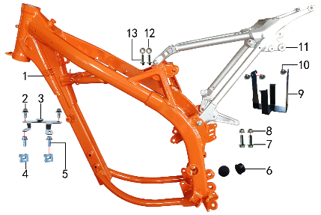 | 1 | 3.500.1401 | 新J1车架 | 新J1 橙色前限3#抬高(配刀型铝平叉，本田后刹孔距49)电门锁片3.5 | frame | 个 |  | 1 |  |  | $0.00
 | 2 | 7.010.0010 | 六角法兰面螺栓 | M6*12蓝白锌 | bolt | 个 |  | 2 |  |  | $0.00
 | 3 | 3.740.0060 | 固定片 | BSE250空滤盒 磨砂银 | fixed | 片 |  | 1 |  |  | $0.00
 | 4 | 7.190.0010 | 卡片螺母 | M6 蓝白锌（522） | nut | 个 |  | 2 |  |  | $0.00
 | 5 | 7.010.0020 | 六角法兰面螺栓 | M6*16蓝白锌 | bolt | 个 |  | 2 |  |  | $0.00
 | 6 | 3.240.0020 | 平叉头胶塞 | φ32 | rubber | 个 |  | 2 |  |  | $0.00
 | 7 | 7.010.0391 | 六角法兰面螺栓 | M10*1.25*25蓝白锌10.9级 | bolt | 个 |  | 2 |  |  | $0.00
 | 8 | 7.140.0030 | 全金属六角法兰面锁紧螺母(GB6187) | M10*1.25蓝白锌（自锁） | nut | 个 |  | 2 |  |  | $0.00
 | 9 | 3.630.0160 | 电池盒 | 新J1 黑色 | battery box | 个 |  | 1 |  |  | $0.00
 | 10 | 7.050.0011 | 内六角大扁头螺钉 | M6*12蓝白锌 | screw | 个 |  | 3 |  |  | $0.00
 | 11 | 3.700.0310 | 铝后尾架 | 歼1 喷砂亚光银色 | alloy subframe | 个 |  | 1 |  |  | $0.00
 | 12 | 7.170.0030 | 六角法兰面防滑螺母 | M8蓝白锌（通用） | nut | 个 |  | 2 |  |  | $0.00
 | 13 | 7.010.0140 | 六角法兰面螺栓 | M8*25蓝白锌 | bolt | 个 |  | 2 |  |  | $0.00

DIAGRAM | FRAME SPARE PARTS
 | POS. | ERP CODE | CHINESE NAME | SPECIFICATION | ENGLISH NAME | UNIT | 采购成本(元) | QTY | UNIT PRICE (EX WORKS ) | ORDER QTY | TOTAL AMOUNT | REMARKS
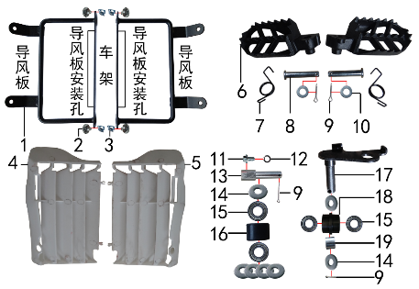 | 1 | 3.710.0040 | 导风支架 | 新J1(左右)配BSE250塑件 黑色 | bracket air deflector | 付 |  | 1 |  |  | $0.00
 | 2 | 7.050.0011 | 内六角大扁头螺钉 | M6*12蓝白锌 | screw | 个 |  | 4 |  |  | $0.00
 | 3 | 7.190.0010 | 卡片螺母 | M6 蓝白锌（522） | nut | 个 |  | 4 |  |  | $0.00
 | 4 | 6.260.0040 | 导风板 | BSE250-13 本色(左) | air deflector | 个 |  | 1 |  |  | $0.00
 | 5 | 6.260.0041 | 导风板 | BSE250-14 本色(右) | air deflector | 个 |  | 1 |  |  | $0.00
 | 6 | 3.570.0095 | 脚蹬 | 铸钢黑色(左右) 补充加工10.2孔 | foot rest | 副 |  | 1 |  |  | $0.00
 | 7 | 3.590.0030 | 脚蹬扭簧 | 电泳 (不锈钢型 左、右) | foot rest spring | 副 |  | 1 |  |  | $0.00
 | 8 | 7.240.0036 | 圆柱销 | Φ10*45蓝白锌 10.9级 | cylindrical pin | 根 |  | 2 |  |  | $0.00
 | 9 | 7.230.0030 | 开口销 | Φ2.5*16 白锌 | cotter pin | 根 |  | 4 |  |  | $0.00
 | 10 | 7.210.0120 | 平垫圈 | Φ10*Φ16*1.0镀锌 | flat washer | 个 |  | 2 |  |  | $0.00
 | 11 | 7.010.0120 | 六角法兰面螺栓 | M8*16蓝白锌 | bolt | 个 |  | 1 |  |  | $0.00
 | 12 | 7.220.0020 | 弹簧垫圈 | Φ8 白锌 | spring washer | 个 |  | 1 |  |  | $0.00
 | 13 | 2.070.0020 | 涨紧轮固定轴 | Ф14*52 镀白锌( J1/J5) |  | 根 |  | 1 |  |  | $0.00
 | 14 | 7.210.0130 | 平垫圈 | Φ10*Φ18*1.5镀锌 | flat washer | 个 |  | 6 |  |  | $0.00
 | 15 | 7.390.0200 | 全封闭轴承 | 6900 | bearing | 个 |  | 4 |  |  | $0.00
 | 16 | 2.060.0010 | 涨紧轮 | BSE MOTO 黑色 | tensioner roller | 个 |  | 1 |  |  | $0.00
 | 17 | 2.070.0060 | 涨紧轮固定焊接组件 | 涨紧轮(J5) 黑色 | tensioner bracket | 个 |  | 1 |  |  | $0.00
 | 18 | 2.060.0016 | 涨紧轮 | BSE MOTO 黑色橡胶中凸(耐磨) | tensioner roller | 个 |  | 1 |  |  | $0.00
 | 19 | 3.340.0330 | 摇臂平叉连接内衬套 | Ф18*Ф12.5*13.5mm J2/T9/PH10 | spacer | 个 |  | 1 |  |  | $0.00

DIAGRAM | FRAME SPARE PARTS
 | POS. | ERP CODE | CHINESE NAME | SPECIFICATION | ENGLISH NAME | UNIT | 采购成本(元) | QTY | UNIT PRICE (EX WORKS ) | ORDER QTY | TOTAL AMOUNT | REMARKS
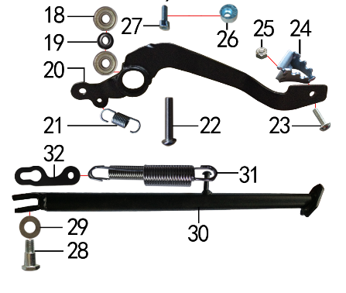 | 18 | 7.390.0010 | 全封闭轴承 | 608 | bearing | 个 |  | 2 |  |  | $0.00
 | 19 | 7.210.0110 | 平垫圈 | Φ9*Φ17*2.5毛坯(金工制作) | flat washer | 个 |  | 1 |  |  | $0.00
 | 20 | 4.260.0240 | 脚刹杆 | 新J1上弯式(不带头)黑色 | fairings support | 根 |  | 1 |  |  | $0.00
 | 21 | 4.270.0100 | 脚刹杆弹簧 | J2 (总长28.4) | foot brake spring brake pedal | 根 |  | 1 |  |  | $0.00
 | 22 | 7.120.0211 | 不锈钢半圆内六角 | M8*30 | screw | 个 |  | 1 |  |  | $0.00
 | 23 | 7.060.0033 | 内六角平圆头螺钉 | M6*16蓝白锌 | screw | 个 |  | 1 |  |  | $0.00
 | 24 | 4.280.0030 | 脚刹杆头 | 铁 BSK(J1/J5) 银色 | brake lever tip | 个 |  | 1 |  |  | $0.00
 | 25 | 7.150.0010 | 全金属六角锁紧螺母(GB6184) | M6蓝白锌（自锁） | nut | 个 |  | 1 |  |  | $0.00
 | 26 | 7.440.0010 | 后刹限位偏心轮 | Ф18*Ф6.5*9电镀 J1/J2/J5通用 | rear brake limit eccenter | 个 |  | 1 |  |  | $0.00
 | 27 | 7.070.0040 | 内六角圆柱头螺钉 | M6*10蓝白锌 | screw | 个 |  | 1 |  |  | $0.00
 | 28 | 7.030.0010 | 外六角台阶螺栓 | M10*25镀白锌 | hexagon step bolt | 个 |  | 1 |  |  | $0.00
 | 29 | 7.210.0180 | 平垫圈 | Φ12*Φ24*1.5镀锌 | flat washer | 个 |  | 1 |  |  | $0.00
 | 30 | 3.610.0206 | 边支撑 | 340mm变径黑色窄头(新J1专用18/21) | side stand | 个 |  | 1 |  |  | $0.00
 | 31 | 3.620.0020 | 边支撑弹簧 | 129mm J1 双 | side stand spring | 付 |  | 1 |  |  | $0.00
 | 32 | 3.620.0030 | 边支撑弹簧挂板 | J1/J5 黑色 | side stand spring hook | 个 |  | 1 |  |  | $0.00

DIAGRAM | REAR LINKAGE SYSTEM
 | POS. | ERP CODE | CHINESE NAME | SPECIFICATION | ENGLISH NAME | UNIT | 采购成本(元) | QTY | UNIT PRICE (EX WORKS ) | ORDER QTY | TOTAL AMOUNT | REMARKS
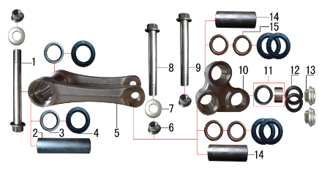 | 1 | 7.010.0781 | 拉杆车架六角法兰面螺栓 | M12*1.25*122蓝白锌(特制)10.9级 J1 | bolt | 个 |  | 1 |  |  | $0.00
 | 2 | 3.340.0341 | 拉杆车架连接衬套 | Φ20*Φ12*82mm (BSE250铝车架)轴承钢 | spacer | 个 |  | 1 |  |  | $0.00
 | 3 | 7.360.0010 | 滚针轴承 | HK2012 | needle bearing | 个 |  | 2 |  |  | $0.00
 | 4 | 7.330.0010 | 油封 | Φ20*32*5 | seal | 只 |  | 6 |  |  | $0.00
 | 5 | 3.160.0020 | 摇架叉 | KTM(250CC)U形 银色 | tie rod suspension | 个 |  | 1 |  |  | $0.00
 | 6 | 7.140.0040 | 全金属六角法兰面锁紧螺母(GB6187) | M12*1.25蓝白锌（自锁） | nut | 个 |  | 3 |  |  | $0.00
 | 7 | 7.210.0180 | 平垫圈 | Φ12*Φ24*1.5镀锌 | flat washer | 个 |  | 2 |  |  | $0.00
 | 8 | 7.010.0720 | 摇臂拉杆安装螺栓 | M12*1.25*95蓝白锌(定制)10.9级 J1/J2/J5/T9/PH10通用 | linkage | 个 |  | 1 |  |  | $0.00
 | 9 | 7.010.0690 | 六角法兰面螺栓 | M12*1.25*83蓝白锌(定制)10.9级 J2/T9通用 | bolt | 个 |  | 1 |  |  | $0.00
 | 10 | 3.170.0020 | 三角摇臂 | KTM(250CC)YJ-3 银色 | linkage | 个 |  | 1 |  |  | $0.00
 | 11 | 7.360.0160 | 滚针轴承 | HK1913(满针带衬套) | needle bearing | 个 |  | 1 |  |  | $0.00
 | 12 | 7.330.0350 | 专用油封 | 铝三角摇臂(Φ18*Φ26*3) | seal | 只 |  | 2 |  |  | $0.00
 | 13 | 3.340.0390 | 后减摇臂外衬套 | Ф10*9.5-Ф14*5 镀白锌(铝摇臂专用) | spacer | 个 |  | 2 |  |  | $0.00
 | 14 | 3.340.0321 | 摇臂平叉连接内衬套(新刀型款J5) | Φ20*Φ12*55mm J1/J5 轴承钢 | spacer | 个 |  | 2 |  |  | $0.00
 | 15 | 7.360.0081 | 滚针轴承 | HK2020(FY满针) | needle bearing | 个 |  | 4 |  |  | $0.00

DIAGRAM | SWINGARM SYSTEM
 | POS. | ERP CODE | CHINESE NAME | SPECIFICATION | ENGLISH NAME | UNIT | 采购成本(元) | QTY | UNIT PRICE (EX WORKS ) | ORDER QTY | TOTAL AMOUNT | REMARKS
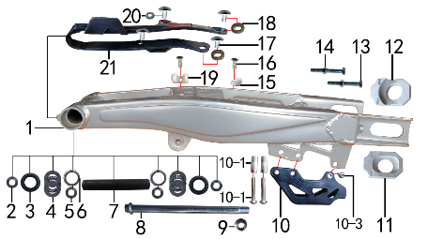 | 1 | 3.510.0520 | 刀型铁一字平叉 | 18寸Φ25孔 银色(J1) 改款新状态(小刀型) | swingarm | 个 |  | 1 |  |  | $0.00
 | 2 | 3.340.0110 | 铁平叉外隔套 | Φ25*Φ17*10.5mm J1 镀白锌 |  | 个 |  | 2 |  |  | $0.00
 | 3 | 7.330.0050 | 油封 | Φ25*33*5 | seal | 只 |  | 2 |  |  | $0.00
 | 4 | 7.370.0010 | 平面推力轴承 | Φ17*Φ30*4 | bearing | 个 |  | 2 |  |  | $0.00
 | 5 | 3.340.0100 | 铁平叉轴承衬套 | Φ25*Φ17*20mm J1(渗碳淬火) | spacer | 个 |  | 2 |  |  | $0.00
 | 6 | 7.360.0120 | 滚针轴承 | NK2520 | needle bearing | 个 |  | 2 |  |  | $0.00
 | 7 | 3.340.0180 | 中轴平叉内衬套 | Φ25*Φ17*146mm J1 发黑 | spacer | 个 |  | 1 |  |  | $0.00
 | 8 | 3.320.0030 | 平叉轴 | 蓝白锌Φ17*262*M16*1.5(J1/J5)法兰面 10.9级 | swingarm axle | 根 |  | 1 |  |  | $0.00
 | 9 | 7.140.0060 | 全金属六角法兰面锁紧螺母(GB6187) | M16蓝白锌（自锁） | nut | 个 |  | 1 |  |  | $0.00
 | 10 | 2.100.0070 | 调链器 | CRZ黑色 | chain guide | 个 |  | 1 |  |  | $0.00
 | 10-1 | 2.080.0010 | 调链器隔套 | Φ8.2*Φ12*29 | spacer | 个 |  | 2 |  |  | $0.00
 | 10-2 | 2.090.0010 | 调链器安装螺丝 | 8*45 | screw | 个 |  | 2 |  |  | $0.00
 | 10-3 | 2.090.0030 | 调链器安装螺丝 | 8*16 | screw | 个 |  | 1 |  |  | $0.00
 | 11 | 3.690.0110 | 铝千斤片 | BSE250亚银(左沉) | chain adjuster | 只 |  | 1 |  |  | $0.00
 | 12 | 3.690.0111 | 铝千斤片 | BSE250亚银(右) | chain adjuster | 只 |  | 1 |  |  | $0.00
 | 13 | 7.020.0080 | 六角头螺栓 | M8*60 全牙 S12 蓝白锌 8.8级 | bolt | 个 |  | 2 |  |  | $0.00
 | 14 | 7.180.0040 | 六角螺母 | M8 S12 蓝白锌 | nut | 个 |  | 2 |  |  | $0.00
 | 15 | 7.430.0010 | 卡扣 | 单孔后刹塑料 | buckle plastic | 个 |  | 1 |  |  | $0.00
 | 16 | 7.090.0040 | 十字槽沉头螺钉 | M6*16蓝白锌 | screw | 个 |  | 2 |  |  | $0.00
 | 17 | 7.050.0011 | 内六角大扁头螺钉 | M6*12蓝白锌 | screw | 个 |  | 4 |  |  | $0.00
 | 18 | 3.350.0070 | MOJO平叉护套垫片 | 椭圆形(电镀) | chain slider gasket | 个 |  | 2 |  |  | $0.00
 | 19 | 7.430.0020 | 卡扣 | 双孔后刹塑料 | buckle plastic | 个 |  | 1 |  |  | $0.00
 | 20 | 7.210.0070 | 平垫圈 | Φ6*Φ18*1.5镀锌 | flat washer | 个 |  | 1 |  |  | $0.00
 | 21 | 3.350.0026 | 平叉护套 | MOJO 黑色橡胶(耐磨) | chain slider | 个 |  | 1 |  |  | $0.00

DIAGRAM | SUSPENSION SYSTEM
 | POS. | ERP CODE | CHINESE NAME | SPECIFICATION | ENGLISH NAME | UNIT | 采购成本(元) | QTY | UNIT PRICE (EX WORKS ) | ORDER QTY | TOTAL AMOUNT | REMARKS
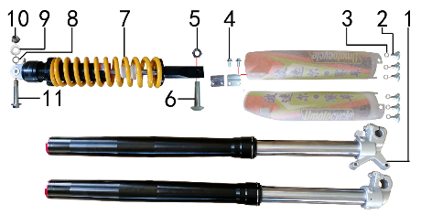 | 1 | 3.270.1306 | 前减震 | S06(QOG) 880mm*53*58.5黑色不可调(本田下脚)配护板 红色盖帽 | front fork | 副 |  | 1 |  |  | $0.00
 | 2 | 7.080.0050 | 伞头内六角螺丝 | 台阶 M6*9白锌 8.8级 （525） | screw | 个 |  | 6 |  |  | $0.00
 | 3 | 7.210.0120 | 平垫圈 | Φ10*Φ16*1.0镀锌 | flat washer | 个 |  | 6 |  |  | $0.00
 | 4 | 7.010.0020 | 六角法兰面螺栓 | M6*16蓝白锌 | bolt | 个 |  | 2 |  |  | $0.00
 | 5 | 7.150.0050 | 全金属六角锁紧螺母(GB6184) | M10x1.25蓝白锌（自锁） | nut | 个 |  | 1 |  |  | $0.00
 | 6 | 7.010.0430 | 后减震下安装螺栓 | M10*1.25*44蓝白锌10.9级（520） | rear shock down | 个 |  | 1 |  |  | $0.00
 | 7 | 3.280.0796 | 后减震 | SYD 480mm*Φ11黄色内置液压可调 下叉开档20 (确定) | rear shock | 根 |  | 1 |  |  | $0.00
 | 8 | 7.220.0030 | 弹簧垫圈 | Φ10 白锌 | spring washer | 个 |  | 1 |  |  | $0.00
 | 9 | 7.210.0130 | 平垫圈 | Φ10*Φ18*1.5镀锌 | flat washer | 个 |  | 1 |  |  | $0.00
 | 10 | 7.140.0030 | 全金属六角法兰面锁紧螺母(GB6187) | M10*1.25蓝白锌（自锁） | nut | 个 |  | 1 |  |  | $0.00
 | 11 | 7.010.0530 | 后减震上六角法兰面螺栓 | M10*1.25*60蓝白锌10.9级 J2 | rear shock up | 个 |  | 1 |  |  | $0.00

DIAGRAM | OPERATING SYSTEM
 | POS. | ERP CODE | CHINESE NAME | SPECIFICATION | ENGLISH NAME | UNIT | 采购成本(元) | QTY | UNIT PRICE (EX WORKS ) | ORDER QTY | TOTAL AMOUNT | REMARKS
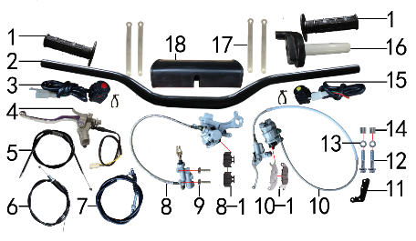 | 1 | 4.030.0030 | 把套 | 黑色(软) | grips | 付 |  | 1 |  |  | $0.00
 | 2 | 4.010.0090 | 铁变径管车把 | 800-810 黑色 Φ28.5*22.2 | handle bar | 根 |  | 1 |  |  | $0.00
 | 3 | 5.130.0020 | 开关 | 红色一点式熄火(普通) 线长750mm | switch | 个 |  | 1 |  |  | $0.00
 | 4 | 4.290.0200 | 离合手柄 | D10抛丸带座手柄氧化白(风门孔φ6) 带防水插线长350mm | clutch lever | 只 |  | 1 |  |  | $0.00
 | 5 | 4.130.0050 | 风门线可调 | 900+70内装(PE28化油器) | chocke cable adjustable | 根 |  | 1 |  |  | $0.00
 | 6 | 4.110.0330 | 油门线 | 1000+130双调 | throttle line | 根 |  | 1 |  |  | $0.00
 | 7 | 4.120.0220 | 离合线 | 105+14.5 | clutch cable | 根 |  | 1 |  |  | $0.00
 | 8 | 4.170.0310 | 后碟刹器M5 | 15款250上泵49孔距80顶杆长度 250下泵 600油管长 本色 轴孔25mm(701) | rear brake system | 套 |  | 1 |  |  | $0.00
 | 8-1 | 4.450.0050 | 摩擦片 | 普通250后泵 | brake pads | 副 |  | 1 |  |  | $0.00
 | 8-2 | 4.210.0010 | 后刹顶杆U型叉 | 含圆柱销 开口销 |  | 副 |  | 1 |  |  | $0.00
 | 8-3 | 4.410.0120 | 上泵总成 | CRF后刹(顶杆长80mm) | master cylinder | 套 |  | 1 |  |  | $0.00
 | 8-4 | 4.420.0060 | 下泵总成 | BSK(250泵体) | brake disc | 套 |  | 1 |  |  | $0.00
 | 8-5 | 4.190.0160 | 后碟刹高压油管 | 本田款 600mm | rear break hose | 根 |  | 1 |  |  | $0.00
 | 9 | 7.060.0040 | 内六角平圆头螺钉 | M6*20蓝白锌 10.9级 | screw | 个 |  | 2 |  |  | $0.00
 | 10 | 4.160.0154 | 前碟刹器14C | 1200油管长 直的上接头 78孔距 奇林反泵 小沙大油镜 硬管长500mm沙面灰 配YC125氧化白手柄 配240碟刹支架 | front brake system | 套 |  | 1 |  |  | $0.00
 | 10-1 | 4.450.0040 | 摩擦片 | 普通奇林反泵 | brake pads | 副 |  | 1 |  |  | $0.00
 | 10-2 | 4.410.0020 | 上泵总成 | 前刹(小沙大油镜) | master cylinder | 套 |  | 1 |  |  | $0.00
 | 10-3 | 4.420.0125 | 下泵总成 | 前刹(奇林反泵) 沙面灰 | brake disc | 套 |  | 1 |  |  | $0.00
 | 10-4 | 4.180.0100 | 前碟刹高压油管 | 1200mm配奇林反泵下泵体用(14C) |  | 根 |  | 1 |  |  | $0.00
 | 10-5 | 4.310.0111 | 刹车手柄 | YC125氧化白 | brake lever | 只 |  | 1 |  |  | $0.00
 | 11 | 4.350.0050 | 碟刹支架 | J1 J5 黑色 | front brake bracket | 个 |  | 1 |  |  | $0.00
 | 12 | 7.010.0171 | 六角法兰面螺栓 | M8*45蓝白锌 | bolt | 个 |  | 2 |  |  | $0.00
 | 13 | 7.210.0080 | 平垫圈 | Φ8*Φ16镀锌 | flat washer | 个 |  | 4 |  |  | $0.00
 | 14 | 3.330.0070 | 尾灯支架安装隔套 | Φ8*Φ14*13镀白锌 | spacer | 个 |  | 2 |  |  | $0.00
 | 15 | 5.130.0040 | 开关 | 黄色一点式启动(普通) 线长750mm | switch | 个 |  | 1 |  |  | $0.00
 | 16 | 4.050.0130 | 油门座 | liKEE黑色铝(含把芯) | accelerater | 付 |  | 1 |  |  | $0.00
 | 17 | 8.010.0080 | 扎带 | MOJO弹性 75mm | tie | 根 |  | 4 |  |  | $0.00
 | 18 | 6.040.0040 | 新款方形护胸 | 内宽72mm | handlebar pad | 个 |  | 1 |  |  | $0.00

DIAGRAM | FRONT WHEEL SYSTEM
 | POS. | ERP CODE | CHINESE NAME | SPECIFICATION | ENGLISH NAME | UNIT | 采购成本(元) | QTY | UNIT PRICE (EX WORKS ) | ORDER QTY | TOTAL AMOUNT | REMARKS
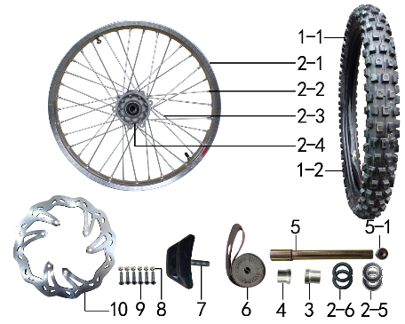 | 1 | 3.090.0880 | MOJO深齿轮胎.313 | 80/100-21 | tyre | 套 |  | 1 |  |  | $0.00
 | 1-1 | 3.090.0881 | MOJO深齿内胎.313 | 80/100-21 | inner tube | 个 |  | 1 |  |  | $0.00
 | 1-2 | 3.090.0882 | MOJO深齿外胎 | 80/100-21 | tyre | 个 |  | 1 |  |  | $0.00
 | 2 | 3.070.0511 | 前轮毂总成 | 250-6 铝1.60*21(2个气门嘴孔) 抛丸+7系BSE银色孔20mm普通8K辐条 | front rim | 套 |  | 1 |  |  | $0.00
 | 2-1 | 3.020.1280 | 铝圈 | WM 1.60*21银色（7116） 2只气门孔 BSE |  | 个 |  | 1 |  |  | $0.00
 | 2-2 | 3.050.0020 | 辐条螺帽 | 8K | spokes nut | 个 |  | 36 |  |  | $0.00
 | 2-3 | 3.040.0061 | 辐条(含辐条螺母) | 前轮21寸 250-6 238mm | spoke/spokes nut | 根 |  | 36 |  |  | $0.00
 | 2-4 | 3.010.0150 | 毂芯 | 250-6前抛丸 | hub | 个 |  | 1 |  |  | $0.00
 | 2-5 | 7.390.0060 | 全封闭轴承 | 6004 | bearing | 个 |  | 2 |  |  | $0.00
 | 2-6 | 7.330.0102 | 油封 | Φ30*42*7 | seal | 只 |  | 2 |  |  | $0.00
 | 2-7 | 3.341.0020 | 鼓芯内衬管 | 250-6 前 | spacer | 根 |  | 1 |  |  | $0.00
 | 3 | 3.330.1002 | 前轮右隔套 | 铝 Ф30*Ф20.2*28 | front wheel axle spacer R | 个 |  | 1 |  |  | $0.00
 | 4 | 3.330.1001 | 前轮右隔套 | 铝 Ф30*Ф20.2*24 | front wheel axle spacer R | 个 |  | 1 |  |  | $0.00
 | 5 | 3.130.0011 | 前轮轴 | 内六角镀彩锌Φ20*217-台阶Φ25-44mm 含螺母（523） | front wheel axle | 根 |  | 1 |  |  | $0.00
 | 5-1 | 3.130.0020 | 前轮轴螺母 | M16*1.5*23 镀彩锌 | 0 | 个 |  | 1 |  |  | $0.00
 | 6 | 3.030.0080 | 衬带 | 21寸 | belt | 个 |  | 1 |  |  | $0.00
 | 7 | 3.110.0020 | 内胎防滑锁 | 1.60铝 | rim lock -slloy | 个 |  | 1 |  |  | $0.00
 | 8 | 7.150.0010 | 全金属六角锁紧螺母(GB6184) | M6蓝白锌（自锁） | nut | 个 |  | 6 |  |  | $0.00
 | 9 | 7.060.0040 | 内六角平圆头螺钉 | M6*20蓝白锌 10.9级 | screw | 个 |  | 6 |  |  | $0.00
 | 10 | 4.230.0600 | 前碟刹盘 | 波浪形Φ240*Φ101孔距117-6孔（701） | front brake disc | 片 |  | 1 |  |  | $0.00

DIAGRAM | REAR WHEEL SYSTEM
 | POS. | ERP CODE | CHINESE NAME | SPECIFICATION | ENGLISH NAME | UNIT | 采购成本(元) | QTY | UNIT PRICE (EX WORKS ) | ORDER QTY | TOTAL AMOUNT | REMARKS
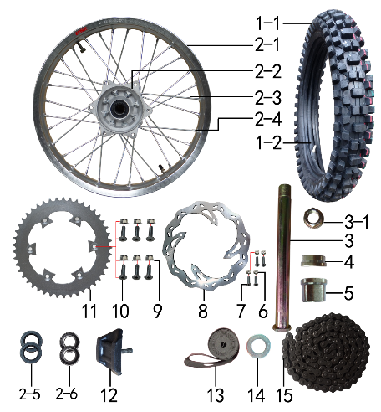 | 1 | 3.090.0894 | MOJO深齿轮胎(宽)343X | 100/90-18 | tyre | 套 |  | 1 |  |  | $0.00
 | 1-1 | 3.090.0891 | MOJO深齿内胎 | 100/90-18 | inner tube | 个 |  | 1 |  |  | $0.00
 | 1-2 | 3.090.0893 | MOJO深齿外胎(宽)343X | 100/90-18 | tyre | 个 |  | 1 |  |  | $0.00
 | 2 | 3.080.0431 | 后轮毂总成 | 250-7 铝2.15*18(2个气门嘴孔) 抛丸+7系BSE银色孔25mm普通8K辐条 | rear wheel | 套 |  | 1 |  |  | $0.00
 | 2-1 | 3.020.1330 | 铝圈 | WM 2.15*18银色（7116） 2只气门孔 BSE |  | 个 |  | 1 |  |  | $0.00
 | 2-2 | 3.010.0170 | 毂芯 | 250-7后抛丸 | hub | 个 |  | 1 |  |  | $0.00
 | 2-3 | 3.040.0360 | 辐条(含辐条螺母) | 后18寸 250-7 内194mm | spoke/spokes nut | 根 |  | 16 |  |  | $0.00
 | 2-3 | 3.040.0365 | 辐条(含辐条螺母) | 后18寸 250-7 外190mm | spoke/spokes nut | 根 |  | 16 |  |  | $0.00
 | 2-4 | 3.050.0020 | 辐条螺帽 | 8K | spokes nut | 个 |  | 32 |  |  | $0.00
 | 2-5 | 7.330.0070 | 油封 | Φ30*47*7 | seal | 只 |  | 2 |  |  | $0.00
 | 2-6 | 7.390.0070 | 全封闭轴承 | 6005 | bearing | 个 |  | 2 |  |  | $0.00
 | 2-7 | 3.341.0030 | 鼓芯内衬管 | 250-7 后 | spacer | 根 |  | 1 |  |  | $0.00
 | 3 | 3.130.0030 | 后轮轴 | 镀彩锌Φ25*242-扁方Φ40-28mm 含螺母（523） | rear wheel axle | 根 |  | 1 |  |  | $0.00
 | 3-1 | 3.130.0050 | 后轮轴螺母 | M24*1.5 镀彩锌 | 0 | 个 |  | 1 |  |  | $0.00
 | 4 | 3.330.1013 | 后轮右隔套 | 铝 Ф40*Ф25.2*16 | rear wheel axle spacer R | 个 |  | 1 |  |  | $0.00
 | 5 | 3.330.1016 | 后轮右隔套 | 铝 Ф40*Ф25.2*29 | rear wheel axle spacer R | 个 |  | 1 |  |  | $0.00
 | 6 | 7.150.0010 | 全金属六角锁紧螺母(GB6184) | M6蓝白锌（自锁） | nut | 个 |  | 4 |  |  | $0.00
 | 7 | 7.060.0040 | 内六角平圆头螺钉 | M6*20蓝白锌 10.9级 | screw | 个 |  | 4 |  |  | $0.00
 | 8 | 4.240.0180 | 后碟刹盘 | 波浪形Φ240*Φ121孔距140.5-4孔（701） | rear disc | 片 |  | 1 |  |  | $0.00
 | 9 | 7.140.0020 | 全金属六角法兰面锁紧螺母(GB6187) | M8蓝白锌（自锁） | nut | 个 |  | 6 |  |  | $0.00
 | 10 | 7.040.0060 | 内六角沉头螺钉 | M8*35蓝白锌 10.9级 | screw | 个 |  | 6 |  |  | $0.00
 | 11 | 2.040.0560 | 链轮 | 520*125*45白锌 | sprocket | 个 |  | 1 |  |  | $0.00
 | 12 | 3.110.0050 | 内胎防滑锁 | 2.15铝 | rim lock -slloy | 个 |  | 1 |  |  | $0.00
 | 13 | 3.030.0060 | 衬带 | 18寸 | belt | 个 |  | 1 |  |  | $0.00
 | 14 | 7.210.0300 | 平垫圈 | Φ25*Φ45*3镀锌 | flat washer | 个 |  | 1 |  |  | $0.00
 | 15 | 2.010.0750 | ZH链条 | 520*112L黑色 | chain | 根 |  | 1 |  |  | $0.00

DIAGRAM | AIR FILTER SYSTEM
 | POS. | ERP CODE | CHINESE NAME | SPECIFICATION | ENGLISH NAME | UNIT | 采购成本(元) | QTY | UNIT PRICE (EX WORKS ) | ORDER QTY | TOTAL AMOUNT | REMARKS
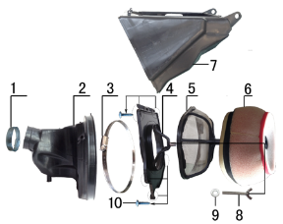 | 1 | 1.030.0040 | 空滤器抱箍 | 铁Φ38-57 | hoop | 个 |  | 1 |  |  | $0.00
 | 2 | 1.028.0130 | 空滤器喉管 | BSE风冷250 黑色(右出) | rubber connector | 个 |  | 1 |  |  | $0.00
 | 3 | 1.030.0100 | 不锈钢抱箍 | Φ160-180 宽度9mm | stainless hoop | 个 |  | 1 |  |  | $0.00
 | 4 | 1.031.0070 | 空滤器前盖 | BSE250-19 我司提供铝螺套 | front cover of air filter | 个 |  | 1 |  |  | $0.00
 | 5 | 1.034.0090 | 空滤器海绵支架 | BSE250-22 我司提供自制防火星网 | bracket of air filter sponge | 个 |  | 1 |  |  | $0.00
 | 6 | 1.029.0090 | 空滤器滤芯 | BSE250(海绵) 印红色MOJO 我司提供密封条 | sponge element | 个 |  | 1 |  |  | $0.00
 | 7 | 1.032.0060 | 空滤器后盖 | BSE250-20 | air filter rear cover | 个 |  | 1 |  |  | $0.00
 | 8 | 7.130.0010 | 蝶形螺钉 | M6*40 | screw | 个 |  | 1 |  |  | $0.00
 | 9 | 7.210.0070 | 平垫圈 | Φ6*Φ18*1.5镀锌 | flat washer | 个 |  | 1 |  |  | $0.00
 | 10 | 7.100.0050 | 十字槽盘头自攻螺钉 | 4.2*16白锌 | screw | 个 |  | 6 |  |  | $0.00

DIAGRAM | ELECTRIC PARTS
 | POS. | ERP CODE | CHINESE NAME | SPECIFICATION | ENGLISH NAME | UNIT | 采购成本(元) | QTY | UNIT PRICE (EX WORKS ) | ORDER QTY | TOTAL AMOUNT | REMARKS
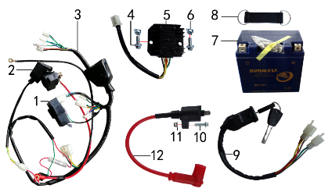 | 1 | 5.090.0135 | 点火器 | LiHua250CC CDI 圆插 | cdi | 个 |  | 1 |  |  | $0.00
 | 2 | 5.060.0010 | 继电器 | 12V | relay | 个 |  | 1 |  |  | $0.00
 | 3 | 5.010.0326 | 总线 | 新歼1 普通插件 3档5线（带考拉大灯）前加防水套点火器和离合开关圆插 | wire harness | 套 |  | 1 |  |  | $0.00
 | 4 | 7.010.0010 | 六角法兰面螺栓 | M6*12蓝白锌 | bolt | 个 |  | 2 |  |  | $0.00
 | 5 | 5.050.0040 | 整流器 | 五线 | rectifier | 个 |  | 1 |  |  | $0.00
 | 6 | 7.190.0010 | 卡片螺母 | M6 蓝白锌（522） | nut | 个 |  | 2 |  |  | $0.00
 | 7 | 5.020.0040 | 电池 | 猛狮 12V6AH(胶体MG7ZS-C) | battery | 只 |  | 1 |  |  | $0.00
 | 8 | 6.310.0050 | 橡胶绷带 | MOJO L105MM | rubber belt | 根 |  | 1 |  |  | $0.00
 | 9 | 5.150.0040 | 电门锁 | 3档5线 | key switch | 个 |  | 1 |  |  | $0.00
 | 10 | 7.010.0030 | 六角法兰面螺栓 | M6*20蓝白锌 | bolt | 个 |  | 1 |  |  | $0.00
 | 11 | 7.160.0030 | 非金属嵌件六角锁紧螺母 | M6蓝白锌（尼龙防松） | nut | 个 |  | 1 |  |  | $0.00
 | 12 | 5.030.0065 | 高压包 | 110CC红色(GY6)(线长280mm) | electric coil | 个 |  | 1 |  |  | $0.00

DIAGRAM | FAIRINGS SYSTEM
 | POS. | ERP CODE | CHINESE NAME | SPECIFICATION | ENGLISH NAME | UNIT | 采购成本(元) | QTY | UNIT PRICE (EX WORKS ) | ORDER QTY | TOTAL AMOUNT | REMARKS
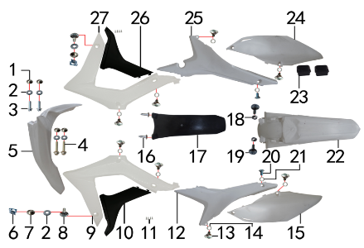 | 1 | 3.340.0420 | 台阶衬套 | BSE250 Ф19*Ф8.5-Ф6*5.5mm 铝 | spacer | 个 |  | 4 |  |  | $0.00
 | 2 | 7.210.0070 | 平垫圈 | Φ6*Φ18*1.5镀锌 | flat washer | 个 |  | 6 |  |  | $0.00
 | 3 | 7.010.0020 | 六角法兰面螺栓 | M6*16蓝白锌 | bolt | 个 |  | 2 |  |  | $0.00
 | 4 | 7.010.0060 | 六角法兰面螺栓 | M6*35蓝白锌 | bolt | 个 |  | 2 |  |  | $0.00
 | 5 | 6.130.0170 | 前挡泥板 | BSE250-2 白色 | front fender | 块 |  | 1 |  |  | $0.00
 | 6 | 7.190.0010 | 卡片螺母 | M6 蓝白锌（522） | nut | 个 |  | 2 |  |  | $0.00
 | 7 | 3.340.0380 | 台阶衬套（歼2塑件） | Φ22*Φ6.2-4.5-Φ9-2.5mm 镀白锌 | spacer | 个 |  | 2 |  |  | $0.00
 | 8 | 7.050.0025 | 内六角大扁头螺钉 | M6*20蓝白锌 | screw | 个 |  | 2 |  |  | $0.00
 | 9 | 6.150.0210 | 前左侧板 | BSE450-4 白色 | front left side | 块 |  | 1 |  |  | $0.00
 | 10 | 6.170.0170 | 前左侧板下 | BSE450-5 黑色 | front side down L | 块 |  | 1 |  |  | $0.00
 | 11 | 7.100.0060 | 十字槽盘头自攻螺钉 | 3.0*10(大头)白锌 | screw | 个 |  | 8 |  |  | $0.00
 | 12 | 6.170.0140 | 左后侧板 | BSE250-8 白色 | rear side L | 块 |  | 1 |  |  | $0.00
 | 13 | 7.080.0050 | 伞头内六角螺丝 | 台阶 M6*9白锌 8.8级 （525） | screw | 个 |  | 8 |  |  | $0.00
 | 14 | 7.210.0120 | 平垫圈 | Φ10*Φ16*1.0镀锌 | flat washer | 个 |  | 8 |  |  | $0.00
 | 15 | 6.190.0140 | 左后侧板下 | BSE250-9 白色 | rear side down L | 块 |  | 1 |  |  | $0.00
 | 16 | 7.100.0110 | 十字槽盘头自攻螺钉 | 4.8*16白锌 | screw | 个 |  | 2 |  |  | $0.00
 | 17 | 6.230.0080 | 后挡泥皮 | BSE250-12 黑色 | rear mud rubber | 块 |  | 1 |  |  | $0.00
 | 18 | 7.170.0020 | 六角法兰面防滑螺母 | M6蓝白锌 | nut | 个 |  | 2 |  |  | $0.00
 | 19 | 7.050.0030 | 内六角大扁头螺钉 | M6*25蓝白锌 | screw | 个 |  | 2 |  |  | $0.00
 | 20 | 7.080.0030 | 内六角台阶螺栓 | M8*25蓝白锌（盘栓） | bolt | 个 |  | 2 |  |  | $0.00
 | 21 | 7.210.0130 | 平垫圈 | Φ10*Φ18*1.5镀锌 | flat washer | 个 |  | 2 |  |  | $0.00
 | 22 | 6.140.0170 | 后挡泥板 | BSE250-3 白色 | rear fender | 块 |  | 1 |  |  | $0.00
 | 23 | 1.088.0060 | 侧板隔热橡胶垫 | BSE250 硅胶黑色 | thermal insulation rubber | 个 |  | 2 |  |  | $0.00
 | 24 | 6.200.0130 | 右后侧板下 | BSE250-11 白色 | rear side down R | 块 |  | 1 |  |  | $0.00
 | 25 | 6.180.0130 | 右后侧板 | BSE250-10 白色 | rear side R | 块 |  | 1 |  |  | $0.00
 | 26 | 6.180.0160 | 前右侧板下 | BSE450-7 黑色 | front side down R | 块 |  | 1 |  |  | $0.00
 | 27 | 6.160.0200 | 前右侧板 | BSE450-6 白色 | front right side | 块 |  | 1 |  |  | $0.00

DIAGRAM
 | POS. | ERP CODE | CHINESE NAME | SPECIFICATION | ENGLISH NAME | UNIT | 采购成本(元) | QTY | UNIT PRICE (EX WORKS ) | ORDER QTY | TOTAL AMOUNT | REMARKS
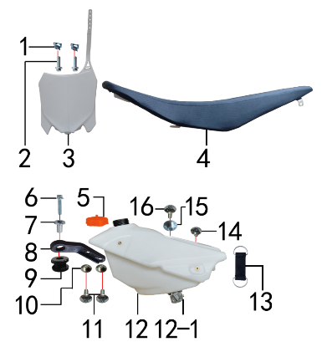 | 1 | 7.190.0010 | 卡片螺母 | M6 蓝白锌（522） | nut | 个 |  | 2 |  |  | $0.00
 | 2 | 7.010.0020 | 六角法兰面螺栓 | M6*16蓝白锌 | bolt | 个 |  | 2 |  |  | $0.00
 | 3 | 6.110.0230 | 记分牌 | BSE250-1 白色 | number plate | 块 |  | 1 |  |  | $0.00
 | 4 | 6.010.0585 | 座垫 | (605)J6 黑色全包 | #N/A | 个 |  | 1 |  |  | $0.00
 | 5 | 6.090.0200 | 油壶盖 | J1、J5橙色 | fuel cap | 个 |  | 1 |  |  | $0.00
 | 6 | 7.010.0040 | 六角法兰面螺栓 | M6*25蓝白锌 | bolt | 个 |  | 1 |  |  | $0.00
 | 7 | 3.340.0350 | 油箱隔套（PH10L） | Φ22*Φ6.2-17-Φ9-15mm镀白锌（532） | spacer | 个 |  | 1 |  |  | $0.00
 | 8 | 1.017.0100 | 油壶固定片 | BSE250 黑色塑料 | fuel tank fixed | 个 |  | 1 |  |  | $0.00
 | 9 | 3.250.0020 | 油箱缓冲胶垫 | BSE250工字 | rubber buffer | 只 |  | 1 |  |  | $0.00
 | 10 | 3.340.0420 | 台阶衬套 | BSE250 Ф19*Ф8.5-Ф6*5.5mm 铝 | spacer | 个 |  | 2 |  |  | $0.00
 | 11 | 7.050.0011 | 内六角大扁头螺钉 | M6*12蓝白锌 | screw | 个 |  | 2 |  |  | $0.00
 | 12 | 6.080.0225 | 油壶 | BSE 250 本色(带短油壶开关) | fuel tank | 个 |  | 1 |  |  | $0.00
 | 12-1 | 1.020.0030 | 油壶开关 | BSE250短 | oil kettle switch | 个 |  | 1 |  |  | $0.00
 | 13 | 6.310.0040 | 橡胶绷带 | MOJO L85MM | rubber belt | 根 |  | 1 |  |  | $0.00
 | 14 | 7.050.0010 | 内六角大扁头螺钉 | M6*10蓝白锌 | screw | 个 |  | 1 |  |  | $0.00
 | 15 | 3.340.0410 | 座垫限位衬套 | BSE250 Ф22*Ф9.5-Ф6*9mm 铝 | #N/A | 个 |  | 1 |  |  | $0.00
 | 16 | 7.050.0020 | 内六角大扁头螺钉 | M6*16蓝白锌 | screw | 个 |  | 1 |  |  | $0.00

DIAGRAM
 | POS. | ERP CODE | CHINESE NAME | SPECIFICATION | ENGLISH NAME | UNIT | 采购成本(元) | QTY | UNIT PRICE (EX WORKS ) | ORDER QTY | TOTAL AMOUNT | REMARKS
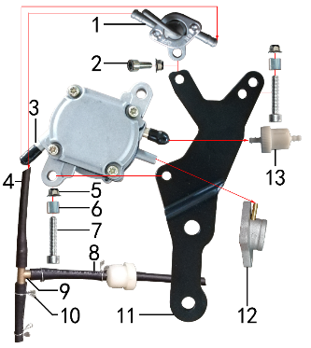 | 1 | 1.020.0010 | 油壶开关 | ATV 葡萄牙款 | oil kettle switch | 个 |  | 1 |  |  | $0.00
 | 2 | 7.070.0060 | 内六角圆柱头螺钉 | M6*16蓝白锌 | screw | 个 |  | 1 |  |  | $0.00
 | 3 | 1.099.0501 | 真空汽油泵 | WT-1001(副油箱) | vaccum air pump | 只 |  | 1 |  |  | $0.00
 | 4 | 1.161.0210 | 汽油管(BSE-530) | EPA 燃油管4.5×8.5--扩孔7*11.0 长530MM | #N/A | 根 |  | 1 |  |  | $0.00
 | 5 | 7.140.0010 | 全金属六角法兰面锁紧螺母(GB6187) | M6蓝白锌（自锁） | nut | 个 |  | 3 |  |  | $0.00
 | 6 | 3.330.0070 | 尾灯支架安装隔套 | Φ8*Φ14*13镀白锌 | spacer | 个 |  | 2 |  |  | $0.00
 | 7 | 7.070.0090 | 内六角圆柱头螺钉 | M6*30蓝白锌 | screw | 个 |  | 2 |  |  | $0.00
 | 8 | 1.161.0220 | 汽油管(BSE-80) | EPA 燃油管4.5×8.5--扩孔7*11.0 长80MM | #N/A | 根 |  | 3 |  |  | $0.00
 | 9 | 1.157.0030 | 三通管 | Φ8mm 铜 |  | 个 |  | 1 |  |  | $0.00
 | 10 | 7.290.0025 | 油管卡簧 | Φ10 | fuel pipe circlip | 个 |  | 4 |  |  | $0.00
 | 11 | 3.750.0300 | 真空汽油泵WT-1001支架 | M系列铁架配CB发动机状态通用 黑色(激光切割)成型2mm | #N/A | 片 |  | 1 |  |  | $0.00
 | 12 | 1.004.0305 | 进气管 | JQ-38HB 抛丸(配PE带负压嘴) | intake manifold | 个 |  | 1 |  |  | $0.00
 | 13 | 1.026.0010 | 油滤器 | 白色塑料(不能拆卸) | oil filter | 个 |  | 2 |  |  | $0.00

DIAGRAM
 | POS. | ERP CODE | CHINESE NAME | SPECIFICATION | ENGLISH NAME | UNIT | 采购成本(元) | QTY | UNIT PRICE (EX WORKS ) | ORDER QTY | TOTAL AMOUNT | REMARKS
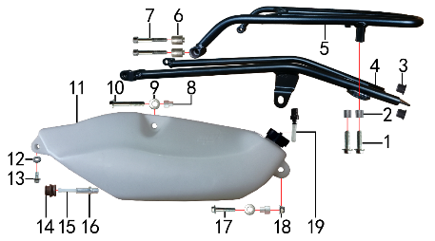 | 1 | 7.010.0150 | 六角法兰面螺栓 | M8*30蓝白锌 | bolt | 个 |  | 1 |  |  | $0.00
 | 2 | 3.330.0070 | 尾灯支架安装隔套 | Φ8*Φ14*13镀白锌 | spacer | 个 |  | 1 |  |  | $0.00
 | 3 | 1.083.0050 | 圆管堵头 | φ12.5橡胶黑色 | cover | 个 |  | 2 |  |  | $0.00
 | 4 | 3.640.0065 | 托架 | M系列铝尾架(带后货架尾灯状态) 黑色 已确认 |  | 个 |  | 2 |  |  | $0.00
 | 5 | 3.660.0060 | 后货架 | 配BSE250铝尾架 黑色 | rear rack | 个 |  | 2 |  |  | $0.00
 | 6 | 3.340.0450 | 尾灯托架台阶衬套 | BSE250 Ф20*Ф8.5*28-Ф11-4.5mm 铝 | #N/A | 个 |  | 1 |  |  | $0.00
 | 7 | 7.070.0203 | 内六角圆柱头螺钉 | M8*60半牙 蓝白锌 | screw | 个 |  | 1 |  |  | $0.00
 | 8 | 3.340.0430 | 台阶衬套(后左侧副油壶专用) | BSE250 Ф20*Ф8*23-Ф12*11mm 铝 | #N/A | 个 |  | 2 |  |  | $0.00
 | 9 | 7.210.0090 | 平垫圈 | Φ8*Φ22镀锌 | flat washer | 个 |  | 2 |  |  | $0.00
 | 10 | 7.010.0200 | 六角法兰面螺栓 | M8*60蓝白锌 | bolt | 个 |  | 2 |  |  | $0.00
 | 11 | 6.080.0270 | 油壶 | BSE250(后左侧) 本色(含油壶盖) 新状态 | fuel tank | 个 |  | 2 |  |  | $0.00
 | 12 | 7.210.0070 | 平垫圈 | Φ6*Φ18*1.5镀锌 | flat washer | 个 |  | 1 |  |  | $0.00
 | 13 | 7.010.0010 | 六角法兰面螺栓 | M6*12蓝白锌 | bolt | 个 |  | 1 |  |  | $0.00
 | 14 | 6.250.0100 | 油壶过油胶塞 | BSE250(副油壶) | rubber stopper of fuel tank | 只 |  | 1 |  |  | $0.00
 | 15 | 1.026.0050 | 油滤器 | 单孔油壶开关(M系列副油壶用) | oil filter | 个 |  | 1 |  |  | $0.00
 | 16 | 1.157.0040 | 直通管 | 铝（Ф9*Ф6.5-Ф8*Ф5）-34mm(大油箱用) |  | 个 |  | 1 |  |  | $0.00
 | 17 | 7.010.0170 | 六角法兰面螺栓 | M8*40蓝白锌 | bolt | 个 |  | 1 |  |  | $0.00
 | 18 | 7.140.0020 | 全金属六角法兰面锁紧螺母(GB6187) | M8蓝白锌（自锁） | nut | 个 |  | 1 |  |  | $0.00
 | 19 | 6.100.0040 | 空气顶 | 黑色铝 | fuel tap | 个 |  | 1 |  |  | $0.00

DIAGRAM
 | POS. | ERP CODE | CHINESE NAME | SPECIFICATION | ENGLISH NAME | UNIT | 采购成本(元) | QTY | UNIT PRICE (EX WORKS ) | ORDER QTY | TOTAL AMOUNT | REMARKS
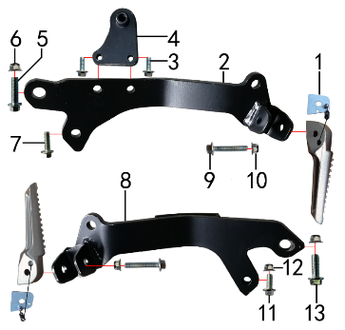 | 1 | 3.670.0020 | 副脚蹬 | 左右(销.弹簧.钢珠.铁片) |  | 付 |  | 1 |  |  | $0.00
 | 2 | 3.680.0050 | 副脚蹬支架 | M系列铁架(左)长 黑色 已确认 |  | 只 |  | 1 |  |  | $0.00
 | 3 | 7.010.0020 | 六角法兰面螺栓 | M6*16蓝白锌 | bolt | 个 |  | 2 |  |  | $0.00
 | 4 | 3.750.0310 | 左后副油壶下安装支架 | M系列铁架配副脚蹬状态 黑色(片激光切割) 金工补充加焊牙套 | #N/A | 片 |  | 1 |  |  | $0.00
 | 5 | 7.010.0410 | 六角法兰面螺栓 | M10*1.25*35蓝白锌 | bolt | 个 |  | 1 |  |  | $0.00
 | 6 | 7.140.0030 | 全金属六角法兰面锁紧螺母(GB6187) | M10*1.25蓝白锌（自锁） | nut | 个 |  | 2 |  |  | $0.00
 | 7 | 7.010.0140 | 六角法兰面螺栓 | M8*25蓝白锌 | bolt | 个 |  | 1 |  |  | $0.00
 | 8 | 3.680.0055 | 副脚蹬支架 | M系列铁架(右)短 黑色 已确认 |  | 只 |  | 1 |  |  | $0.00
 | 9 | 7.010.0060 | 六角法兰面螺栓 | M6*35蓝白锌 | bolt | 个 |  | 2 |  |  | $0.00
 | 10 | 7.140.0010 | 全金属六角法兰面锁紧螺母(GB6187) | M6蓝白锌（自锁） | nut | 个 |  | 2 |  |  | $0.00
 | 11 | 7.010.0130 | 六角法兰面螺栓 | M8*20蓝白锌 | bolt | 个 |  | 1 |  |  | $0.00
 | 12 | 7.140.0020 | 全金属六角法兰面锁紧螺母(GB6187) | M8蓝白锌（自锁） | nut | 个 |  | 1 |  |  | $0.00
 | 13 | 7.010.0400 | 六角法兰面螺栓 | M10*1.25*30蓝白锌 | bolt | 个 |  | 1 |  |  | $0.00

ADDITIONAL SPARE PARTS REQUIRED | POS. | ERP CODE | CHINESE NAME | SPECIFICATION | ENGLISH NAME | UNIT | 采购成本(元) |  | UNIT PRICE (EX WORKS ) | ORDER QTY | TOTAL AMOUNT | REMARKS
 | 1 | 6.301.0916 | 513覆膜贴花 | J4(2018款) BSE250(含记分牌) | sticker kit | 套 |  | 1 |  |  | $0.00
 | 2 | 1.161.0140 | 汽油管 | 黑色加厚型（8*4）NX专用 | oil pipe | 米 |  | 0.4 |  |  | $0.00
 | 3 | 9.090.0035 | 单面胶 | EVA黑色7mm*3m*5mm | single-sided adhesive | 卷 |  | 0.05 |  |  | $0.00
 | 4 | 9.090.0020 | 单面胶 | EVA黑色20mm*2m*4mm | single-sided adhesive | 卷 |  | 0.1 |  |  | $0.00
GRAND TOTAL: |  |  |  |  |  |  |  |  |  |  | $0.00

